圖表索引
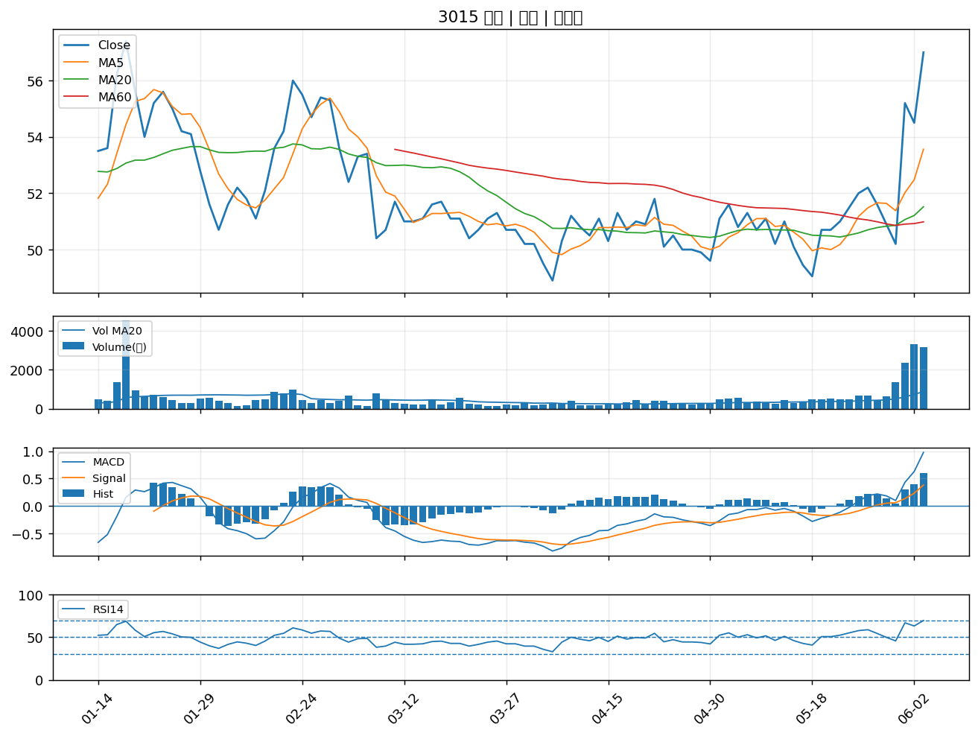
股票代號 | 股票名稱 | 市場 | 買進觀察分級 | 主力突破分數 | 圖表路徑
1714 | 和桐 | 上市 | A級 | 7 | output/charts/20260604/1714_和桐.png
2105 | 正新 | 上市 | A級 | 6 | output/charts/20260604/2105_正新.png
5530 | 龍巖 | 上櫃 | A級 | 6 | output/charts/20260604/5530_龍巖.png
9934 | 成霖 | 上市 | A級 | 6 | output/charts/20260604/9934_成霖.png
3706 | 神達 | 上市 | A級 | 5 | output/charts/20260604/3706_神達.png
2834 | 臺企銀 | 上市 | A級 | 5 | output/charts/20260604/2834_臺企銀.png
2603 | 長榮 | 上市 | A級 | 5 | output/charts/20260604/2603_長榮.png
2349 | 錸德 | 上市 | A級 | 5 | output/charts/20260604/2349_錸德.png
9933 | 中鼎 | 上市 | A級 | 5 | output/charts/20260604/9933_中鼎.png
6120 | 達運 | 上市 | A級 | 5 | output/charts/20260604/6120_達運.png
3324 | 雙鴻 | 上櫃 | A級 | 5 | output/charts/20260604/3324_雙鴻.png
8076 | 伍豐 | 上櫃 | A級 | 5 | output/charts/20260604/8076_伍豐.png
3483 | 力致 | 上櫃 | A級 | 5 | output/charts/20260604/3483_力致.png
3362 | 先進光 | 上櫃 | A級 | 5 | output/charts/20260604/3362_先進光.png
2030 | 彰源 | 上市 | A級 | 5 | output/charts/20260604/2030_彰源.png
1709 | 和益 | 上市 | A級 | 5 | output/charts/20260604/1709_和益.png
1528 | 恩德 | 上市 | A級 | 5 | output/charts/20260604/1528_恩德.png
4729 | 熒茂 | 上櫃 | A級 | 5 | output/charts/20260604/4729_熒茂.png
4716 | 大立 | 上櫃 | A級 | 5 | output/charts/20260604/4716_大立.png
2851 | 中再保 | 上市 | A級 | 4 | output/charts/20260604/2851_中再保.png
1605 | 華新 | 上市 | A級 | 4 | output/charts/20260604/1605_華新.png
1504 | 東元 | 上市 | A級 | 4 | output/charts/20260604/1504_東元.png
2406 | 國碩 | 上市 | A級 | 4 | output/charts/20260604/2406_國碩.png
6269 | 台郡 | 上市 | A級 | 4 | output/charts/20260604/6269_台郡.png
8088 | 品安 | 上櫃 | A級 | 4 | output/charts/20260604/8088_品安.png
6205 | 詮欣 | 上市 | A級 | 4 | output/charts/20260604/6205_詮欣.png
2392 | 正崴 | 上市 | A級 | 4 | output/charts/20260604/2392_正崴.png
1722 | 台肥 | 上市 | A級 | 4 | output/charts/20260604/1722_台肥.png
3008 | 大立光 | 上市 | A級 | 4 | output/charts/20260604/3008_大立光.png
3015 | 全漢 | 上市 | A級 | 4 | output/charts/20260604/3015_全漢.png

1714 和桐｜A級
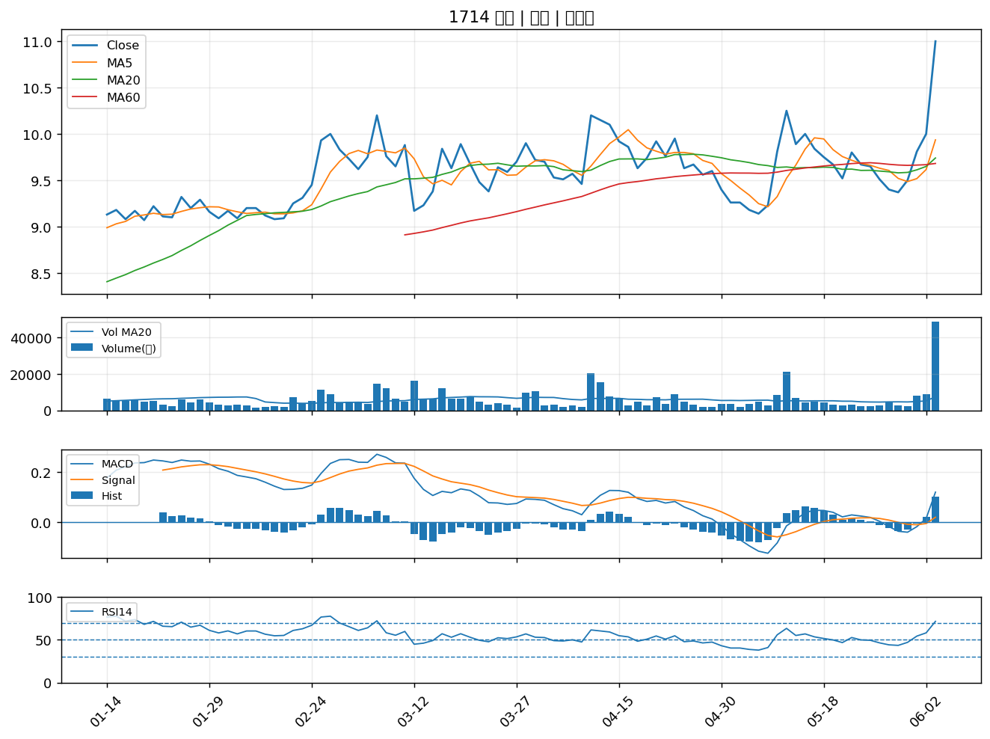

2105 正新｜A級
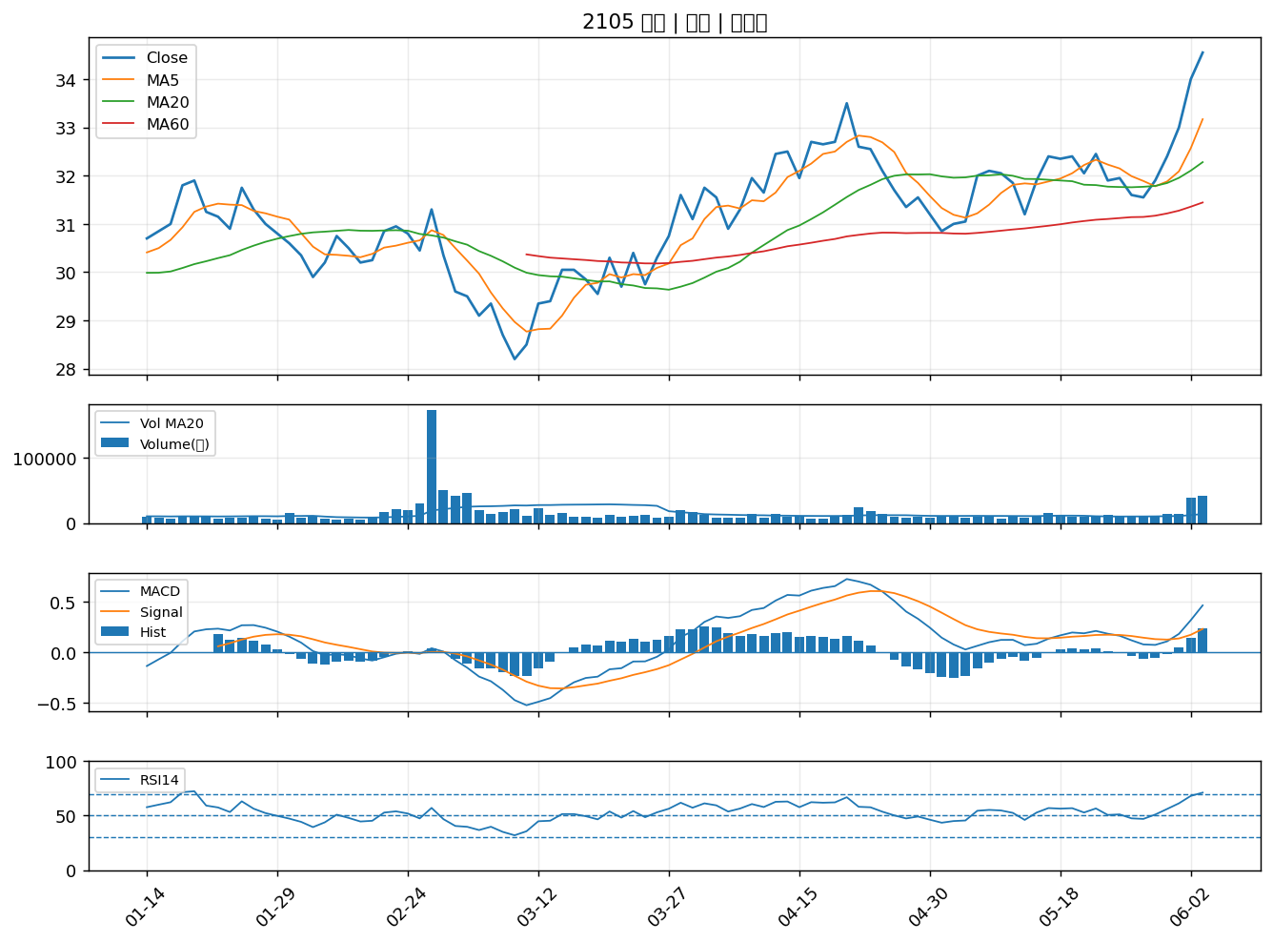

5530 龍巖｜A級
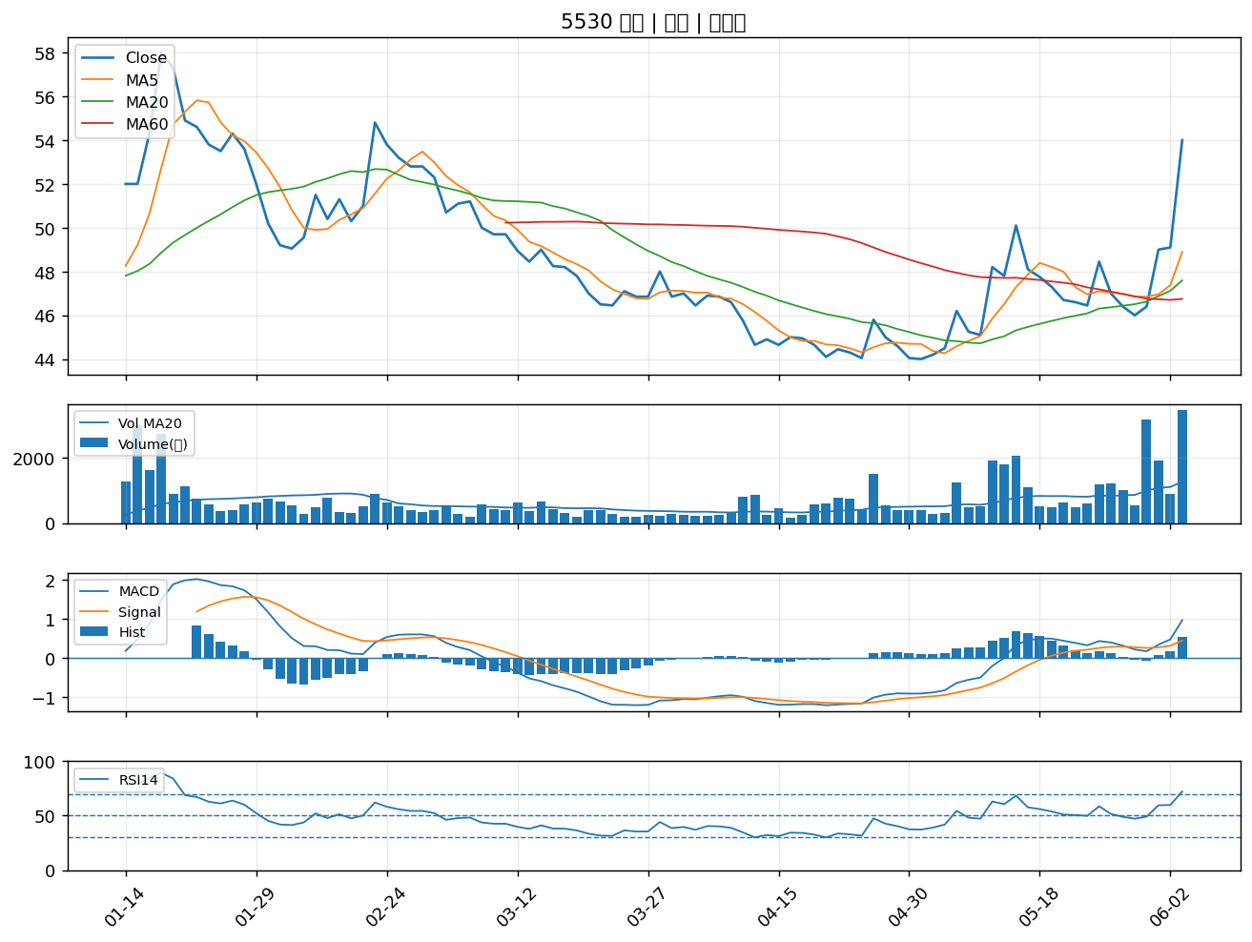

9934 成霖｜A級
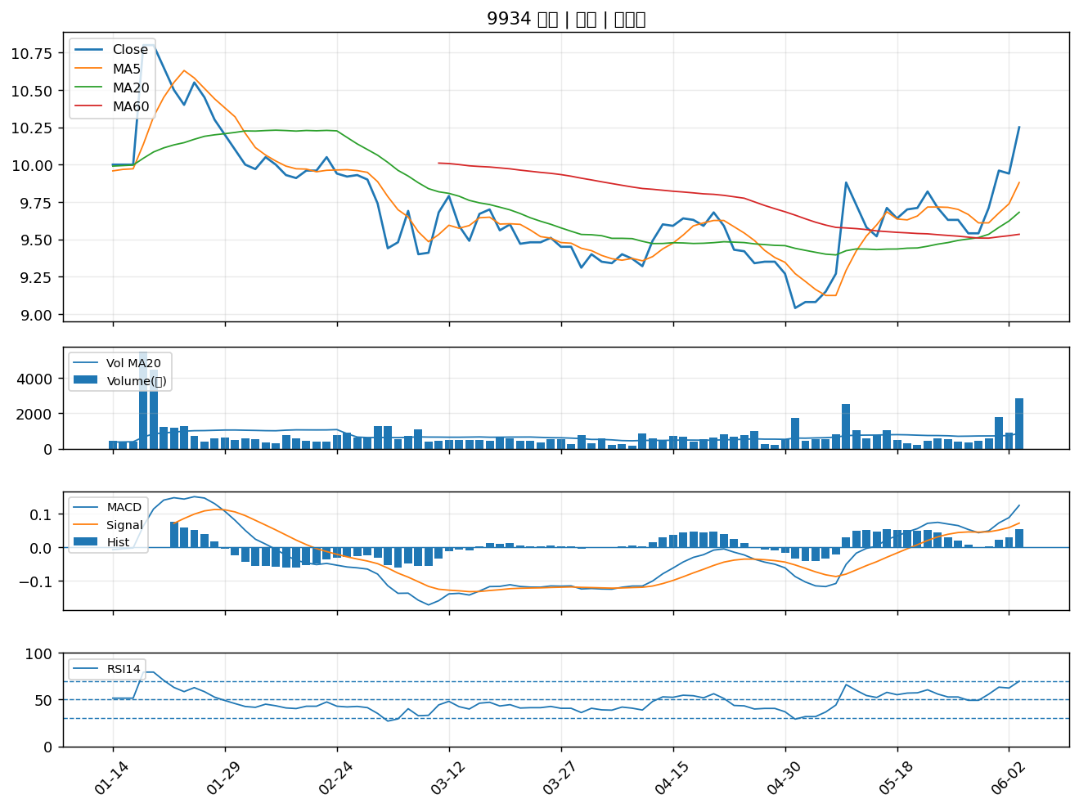

3706 神達｜A級
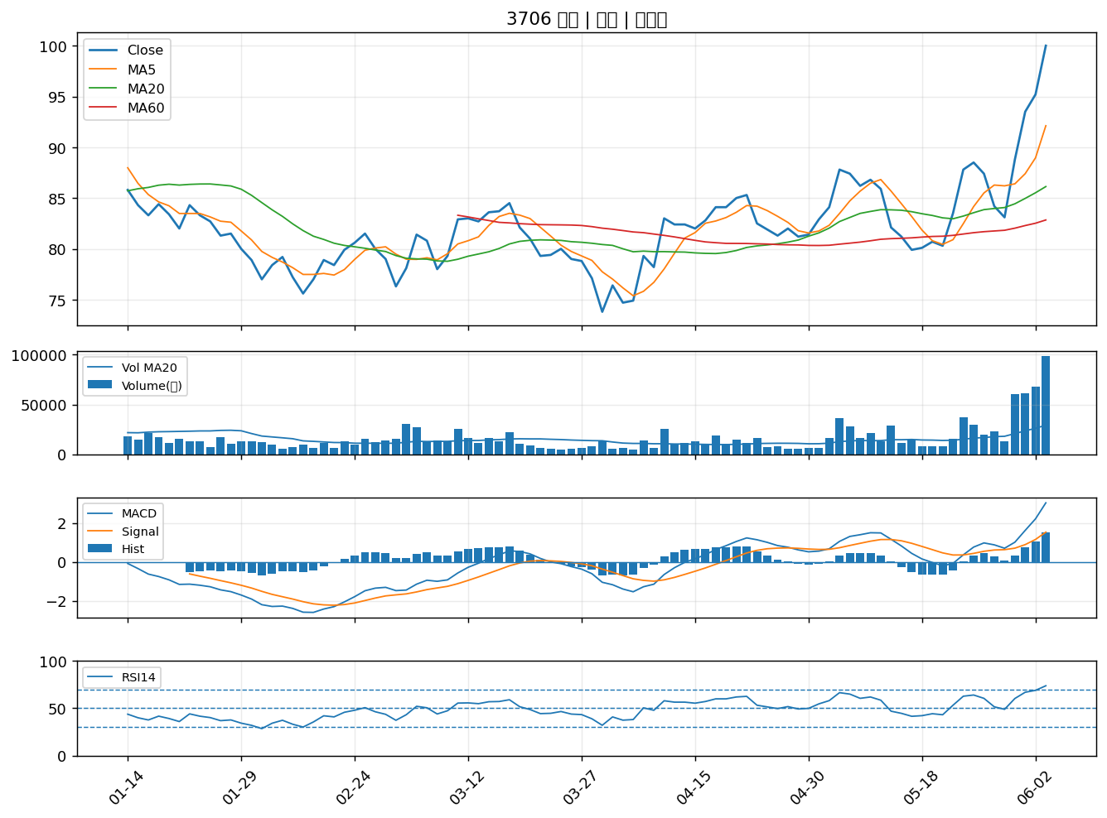

2834 臺企銀｜A級
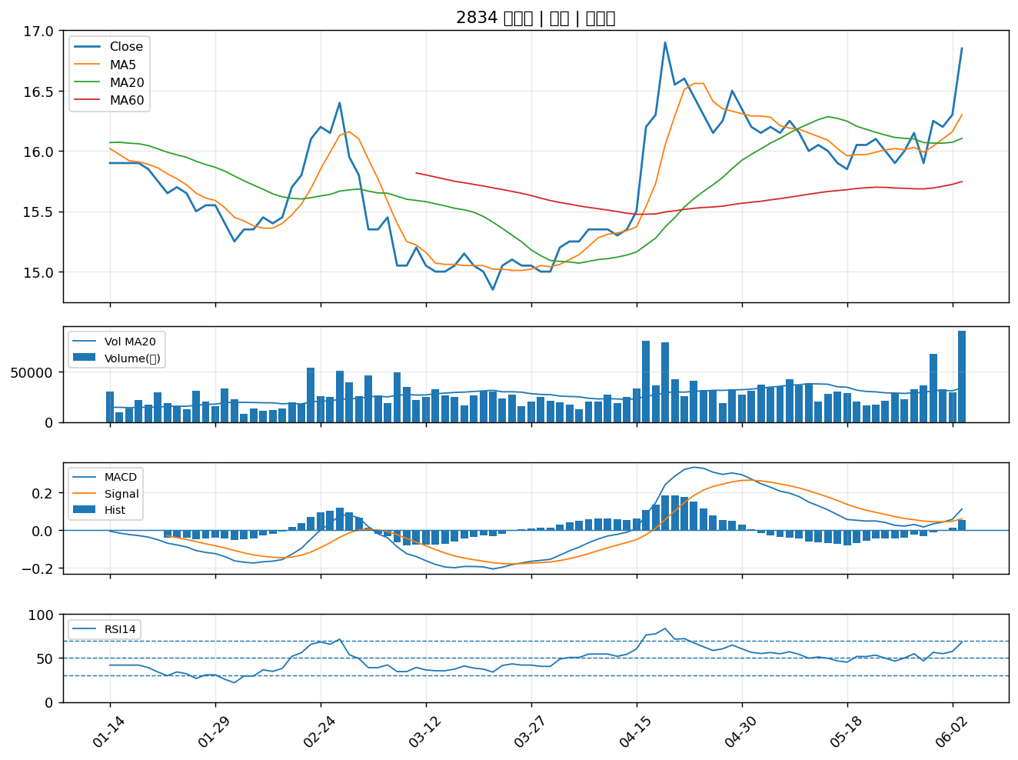

2603 長榮｜A級
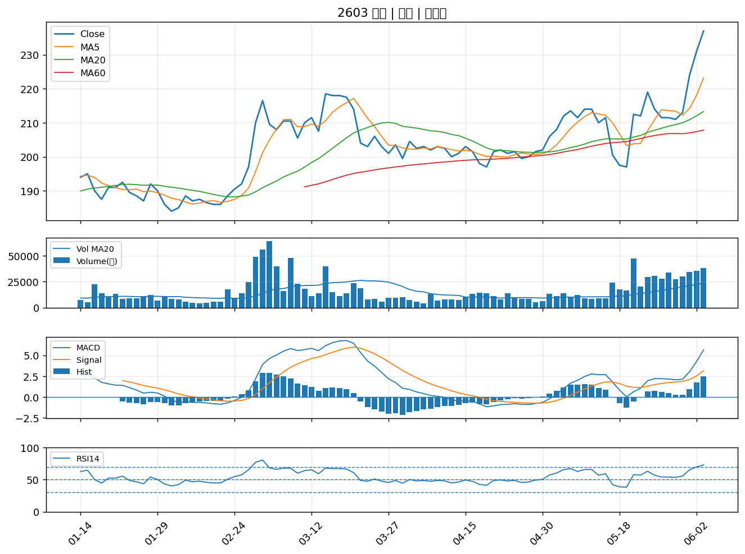

2349 錸德｜A級
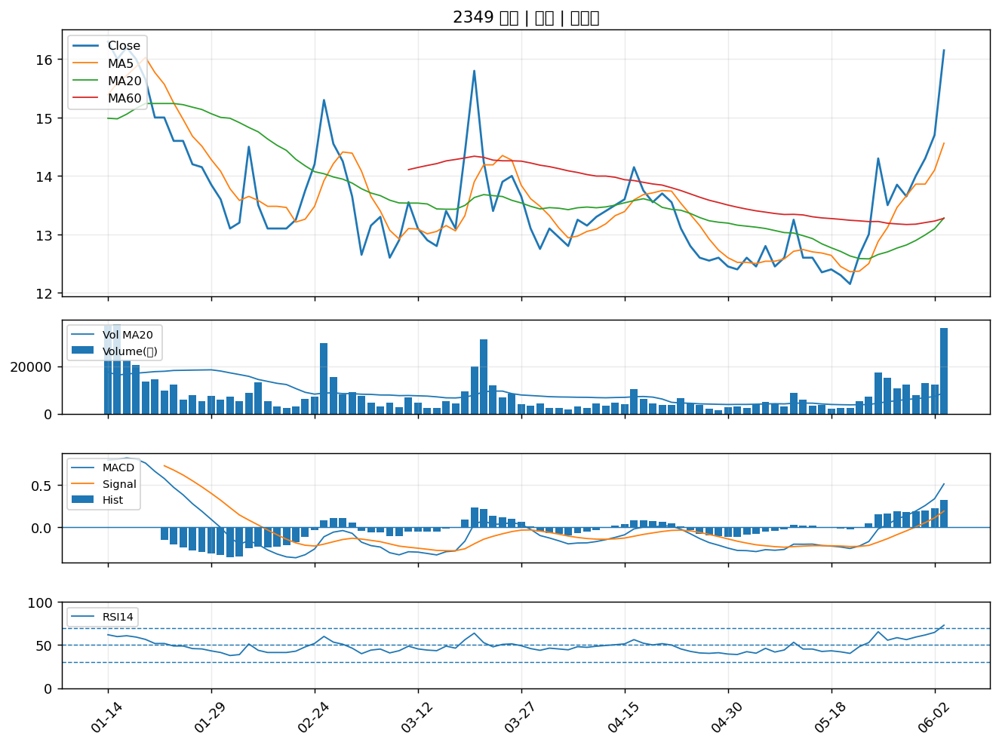

9933 中鼎｜A級
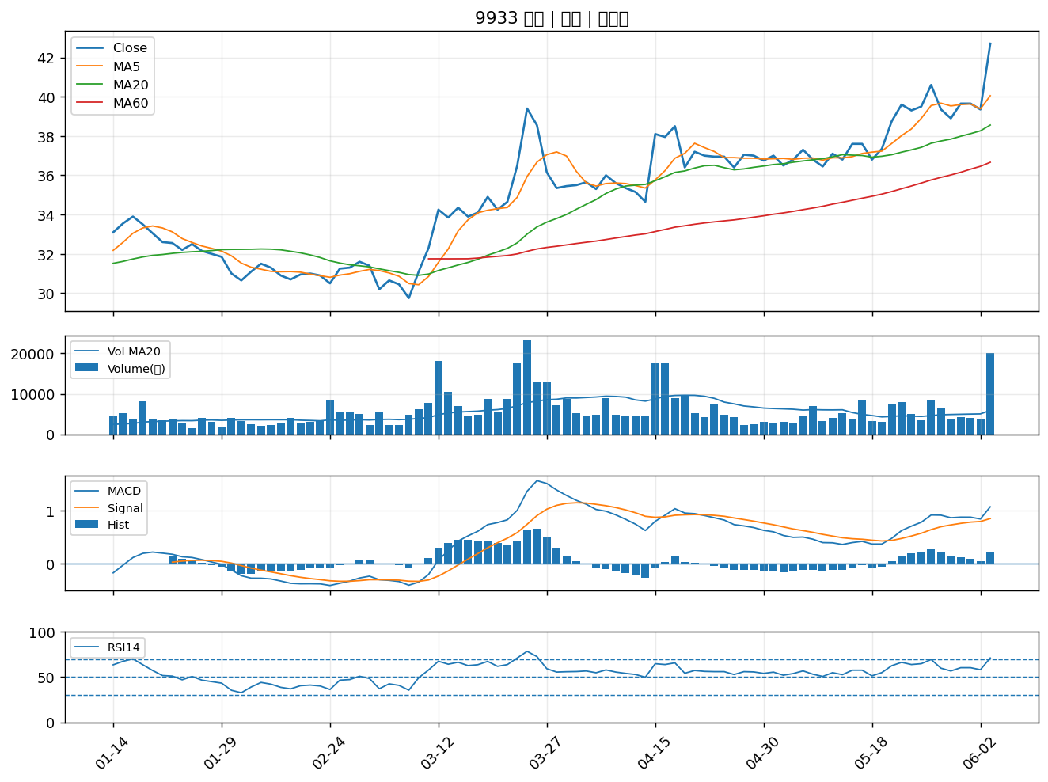

6120 達運｜A級
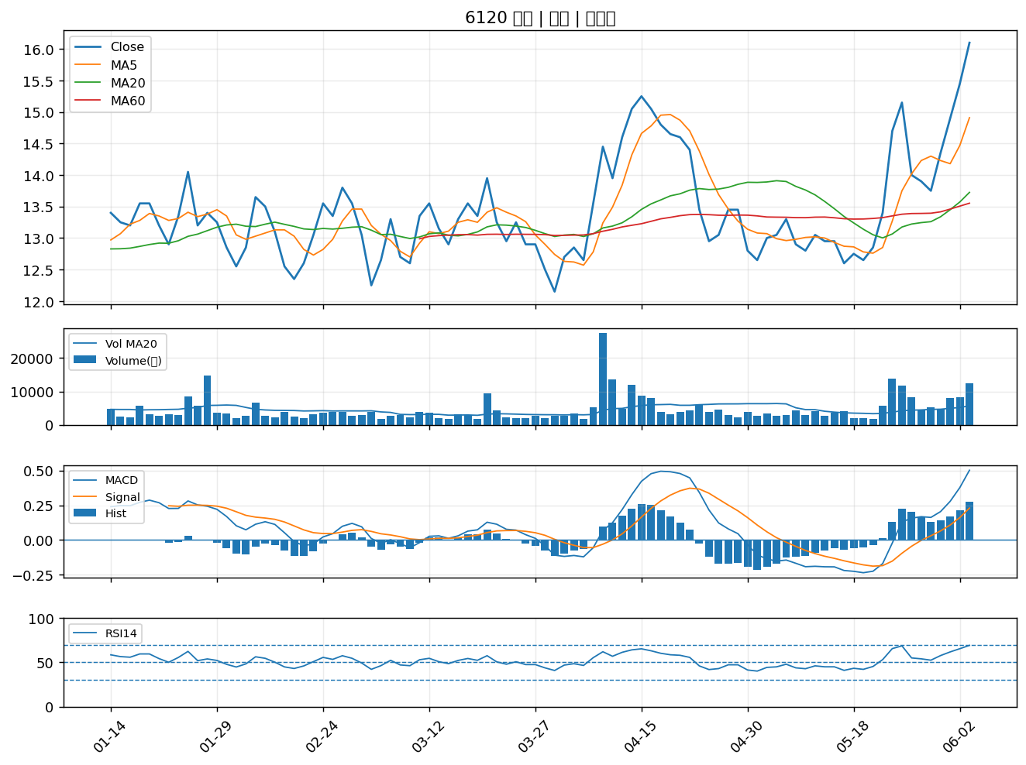

3324 雙鴻｜A級
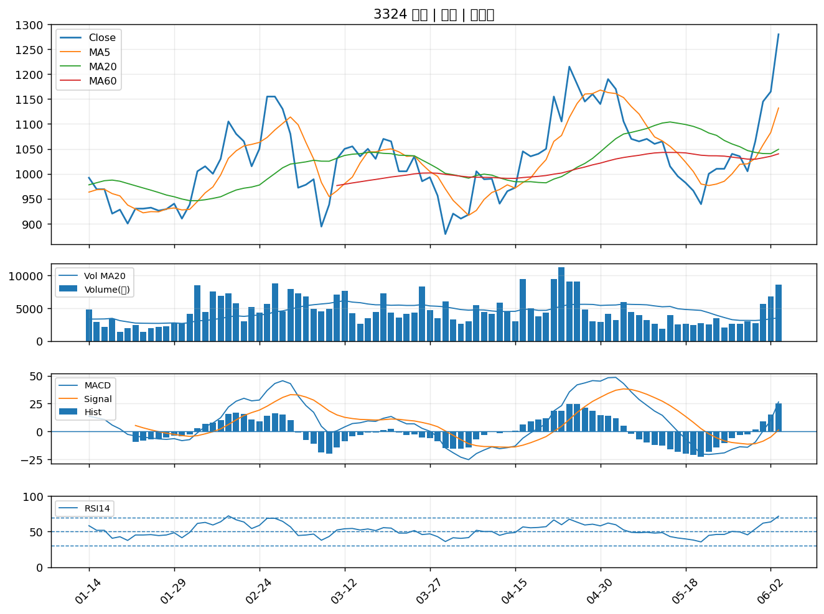

8076 伍豐｜A級
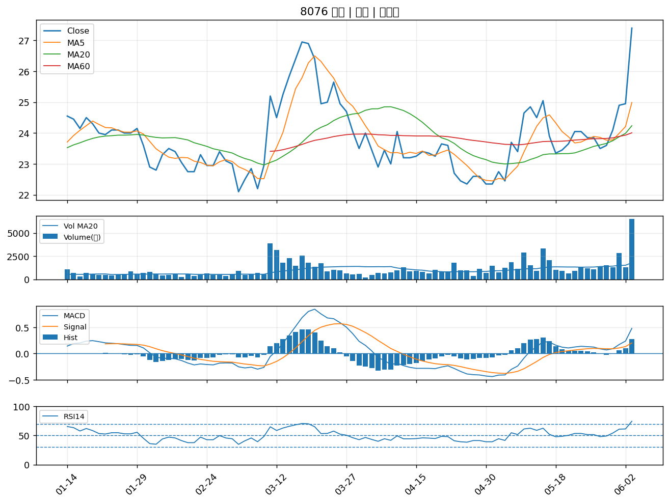

3483 力致｜A級
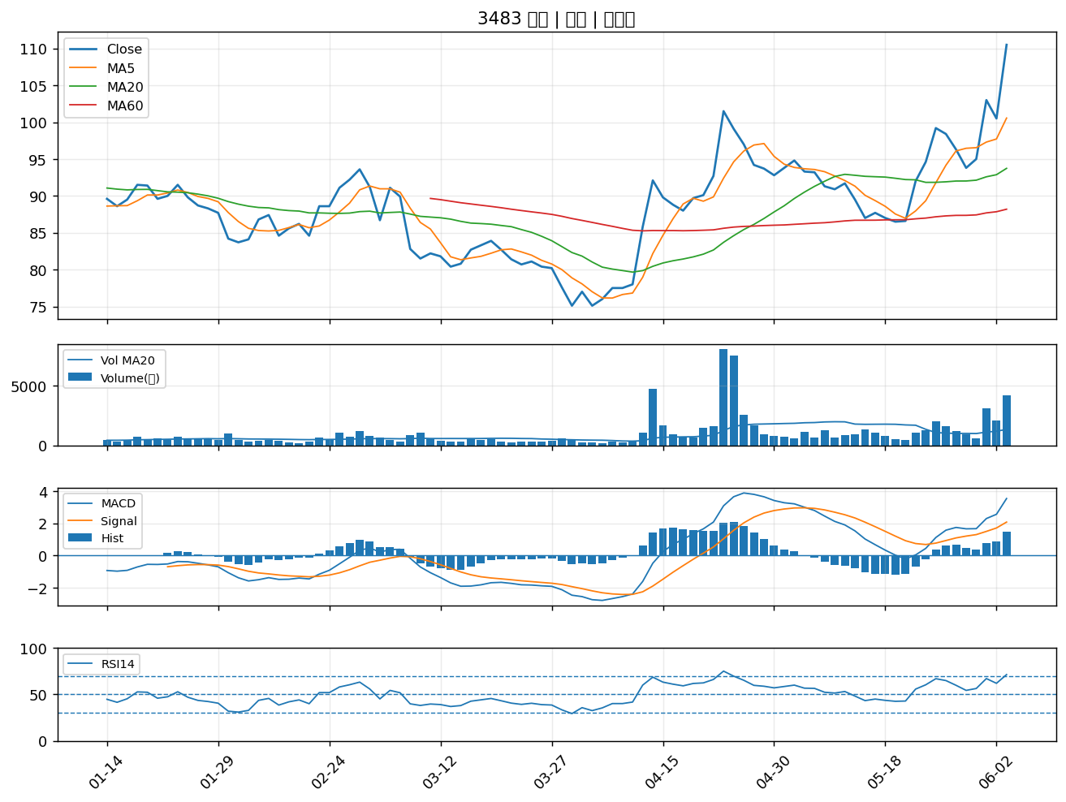

3362 先進光｜A級
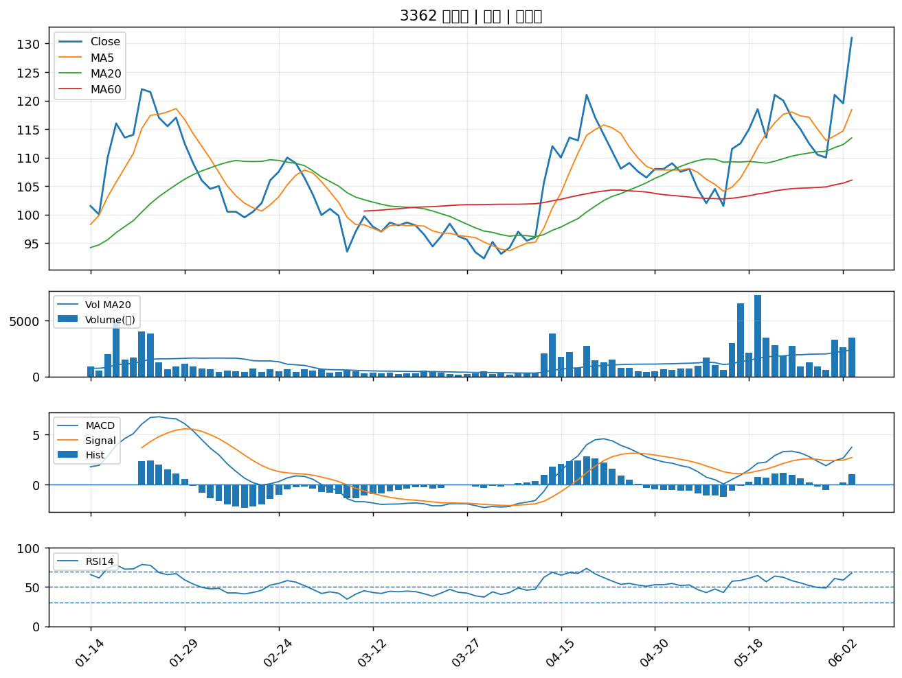

2030 彰源｜A級
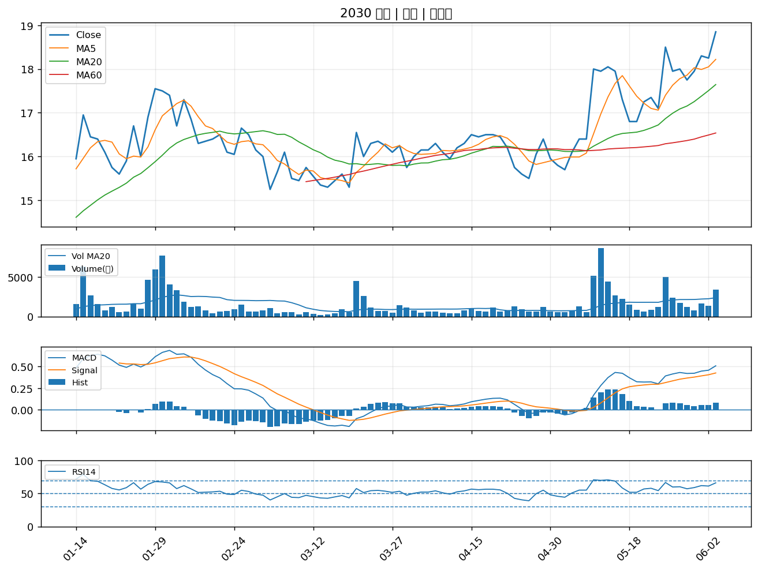

1709 和益｜A級
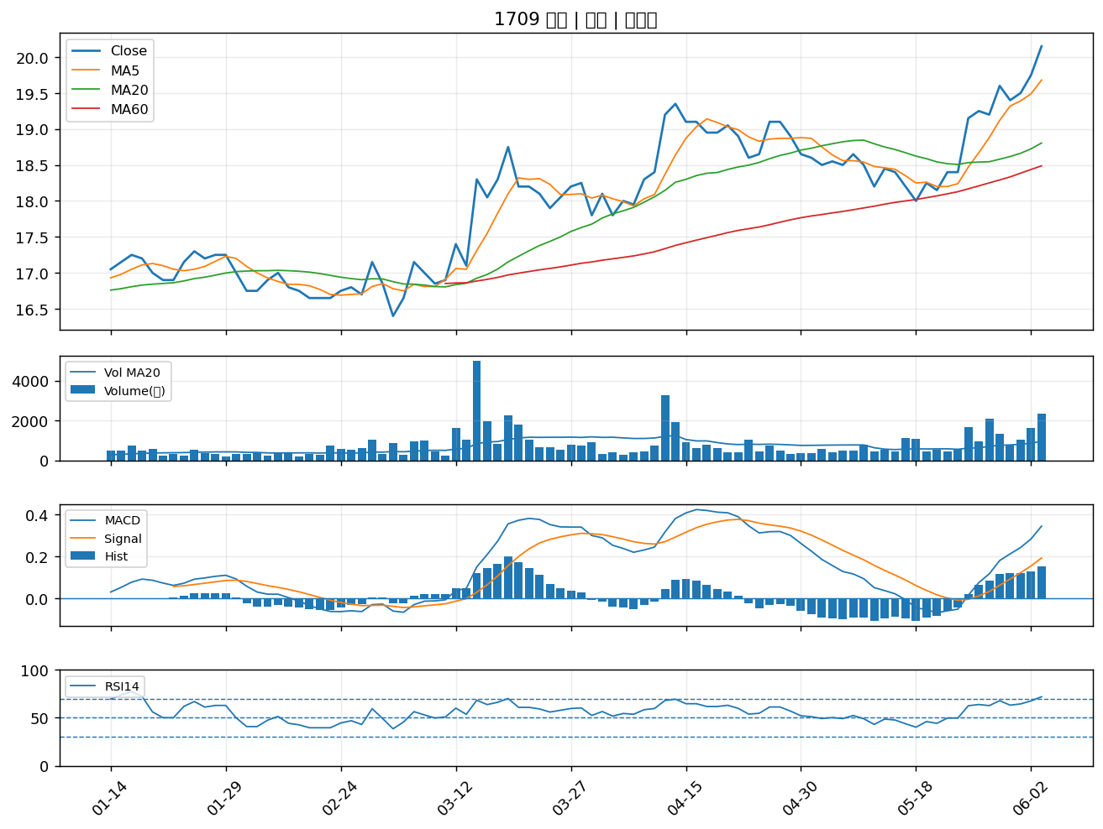

1528 恩德｜A級
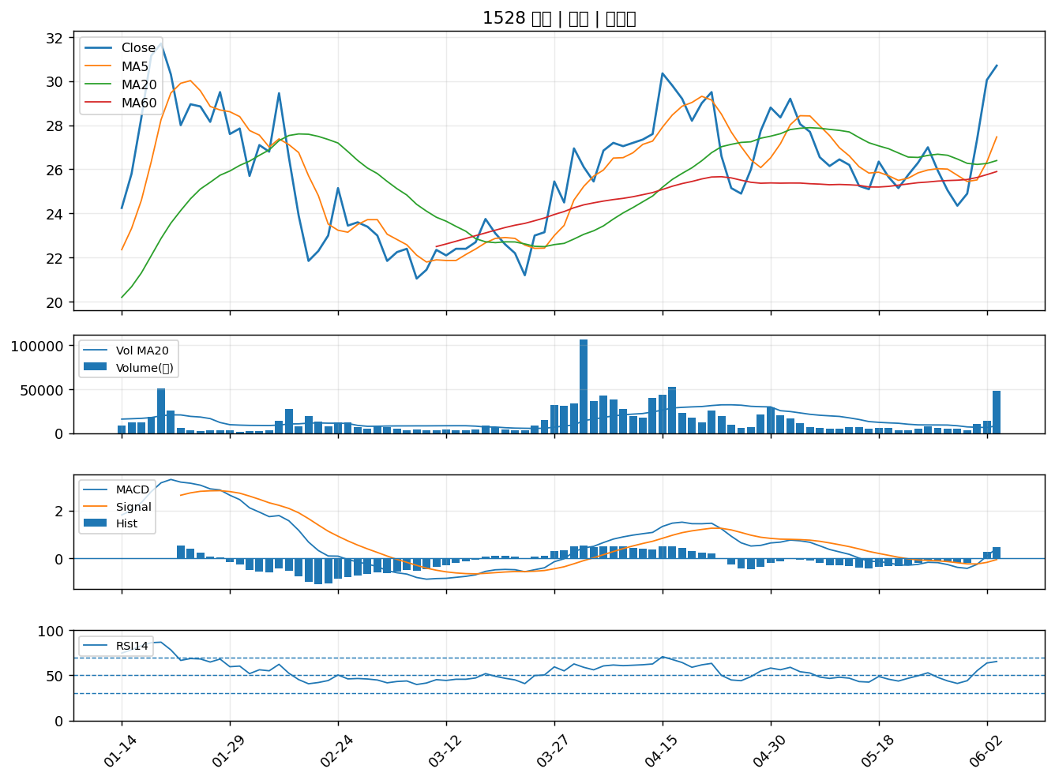

4729 熒茂｜A級
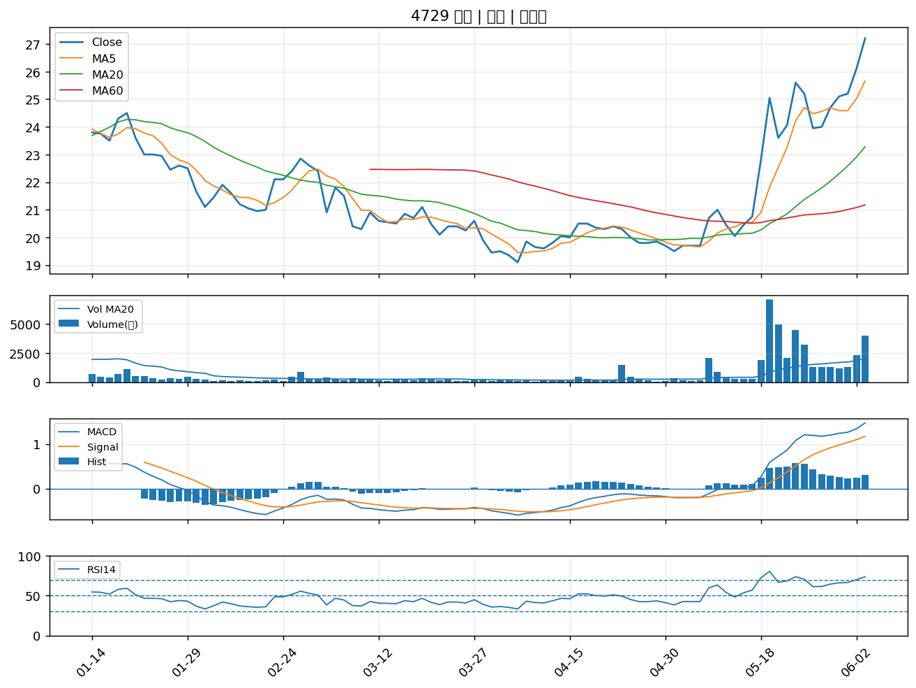

4716 大立｜A級
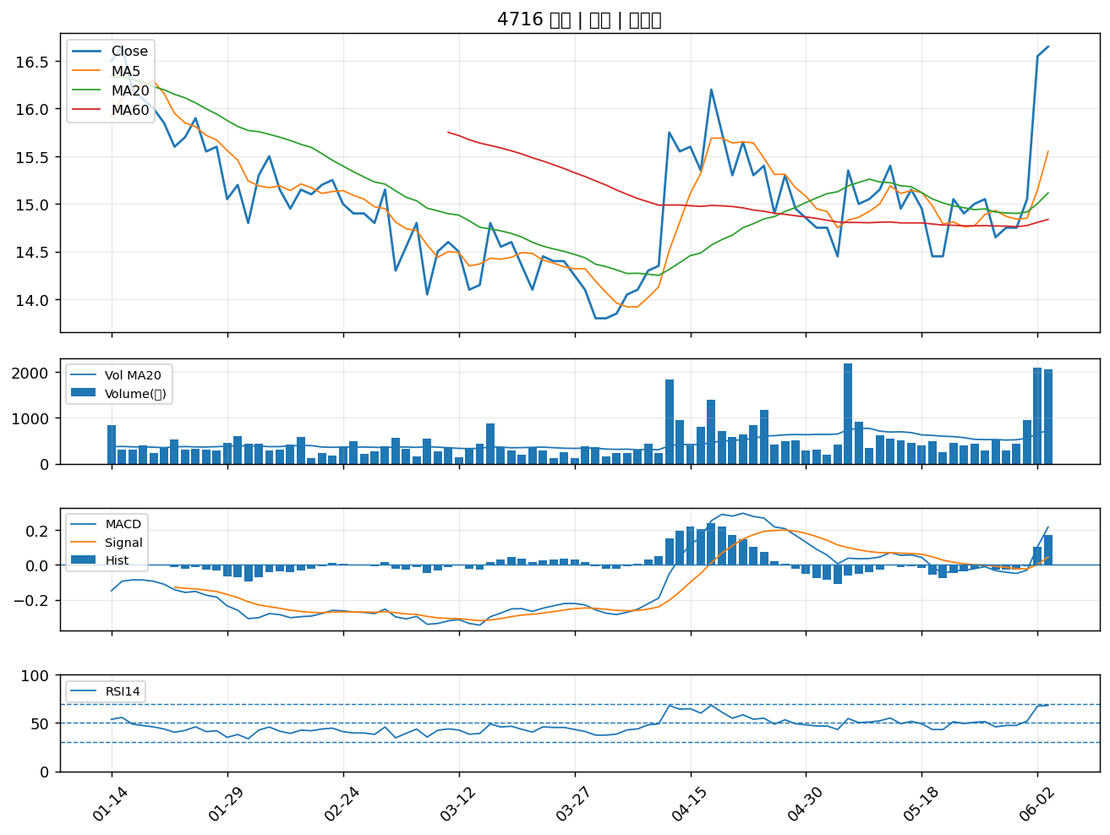

2851 中再保｜A級
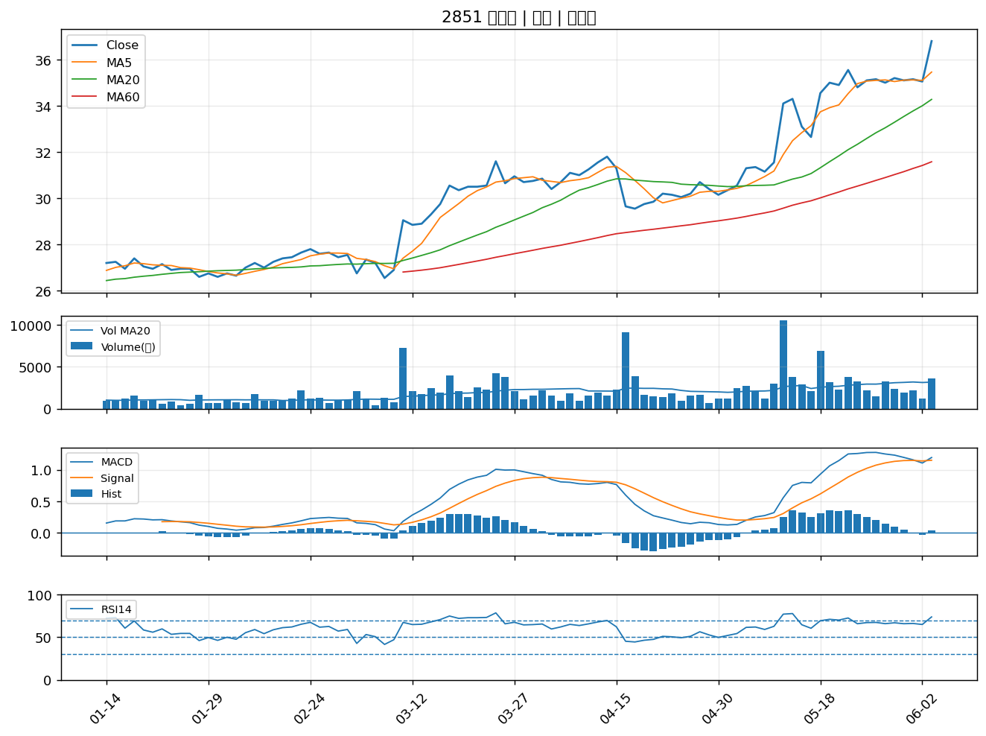

1605 華新｜A級
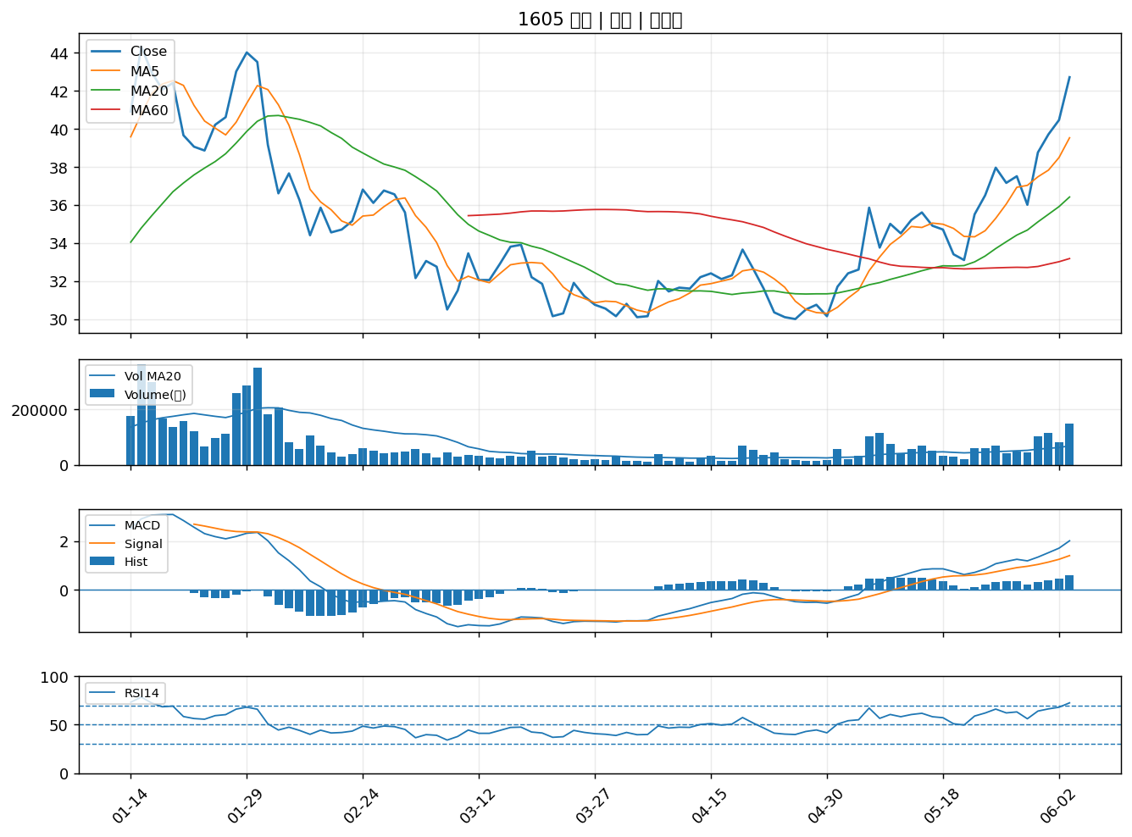

1504 東元｜A級
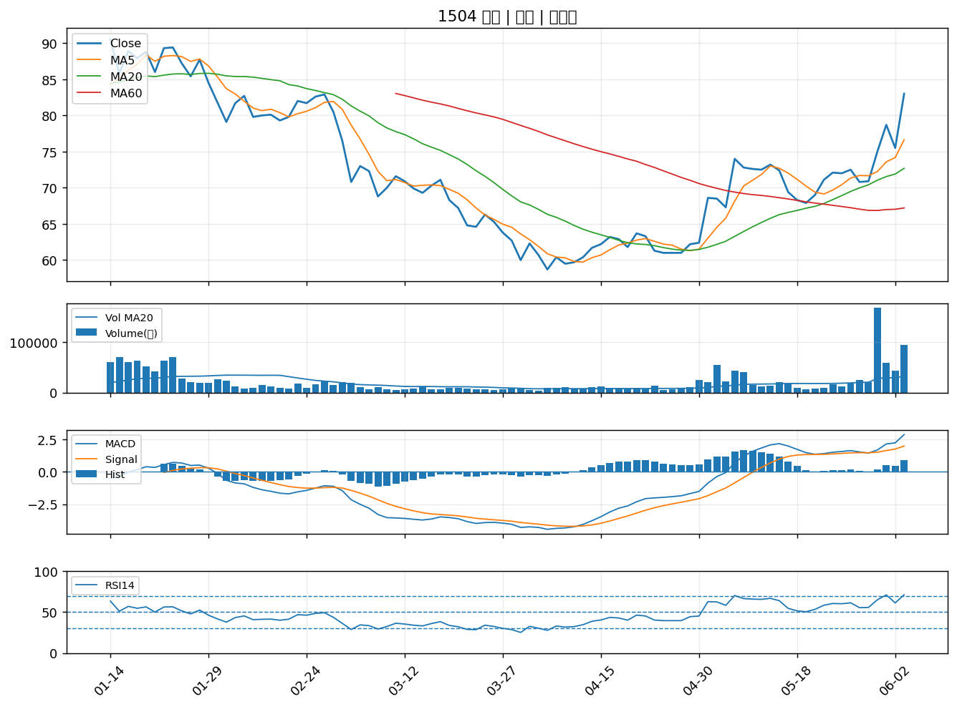

2406 國碩｜A級
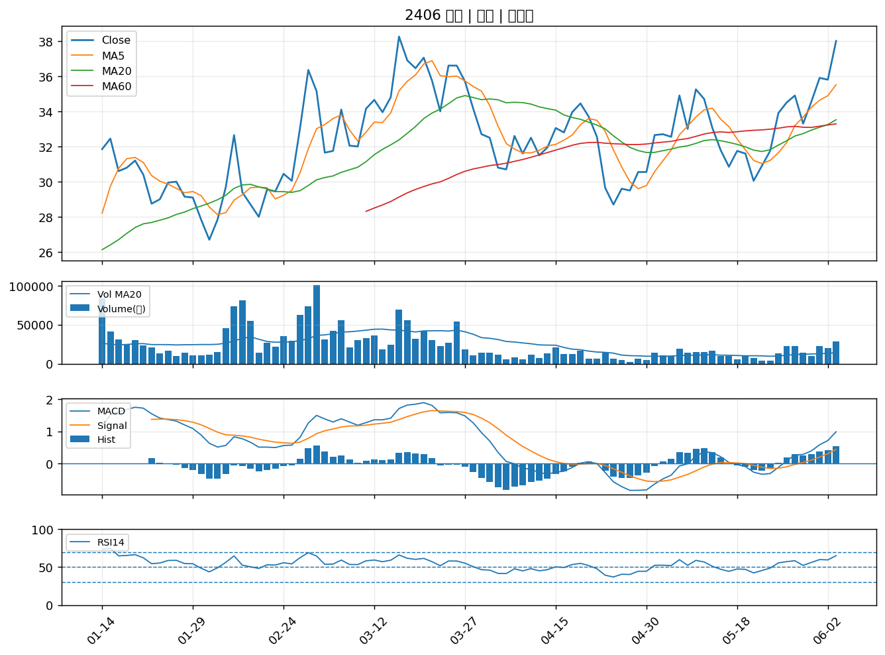

6269 台郡｜A級
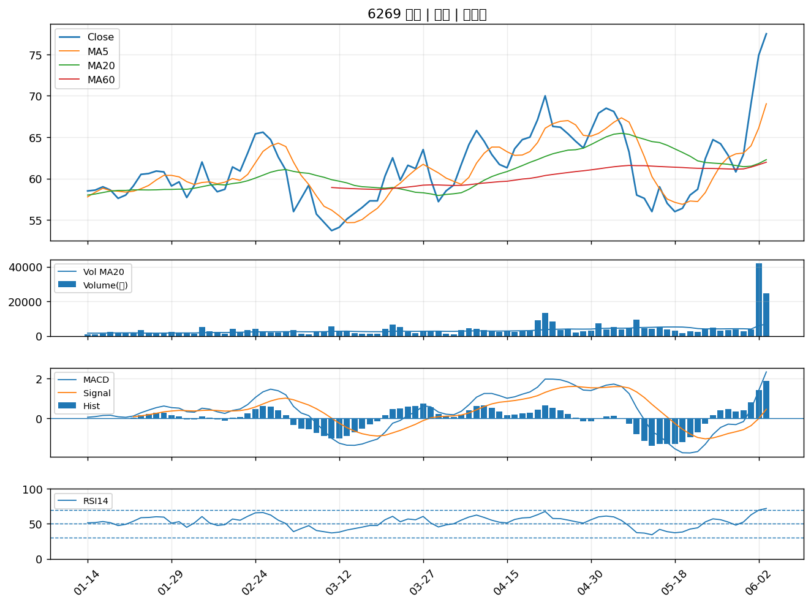

8088 品安｜A級
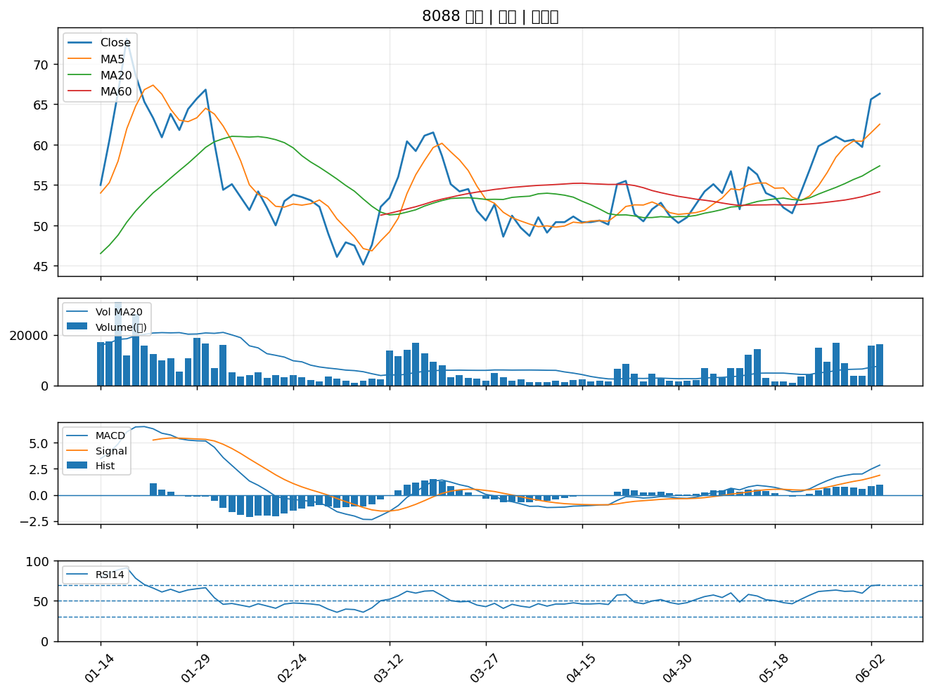

6205 詮欣｜A級
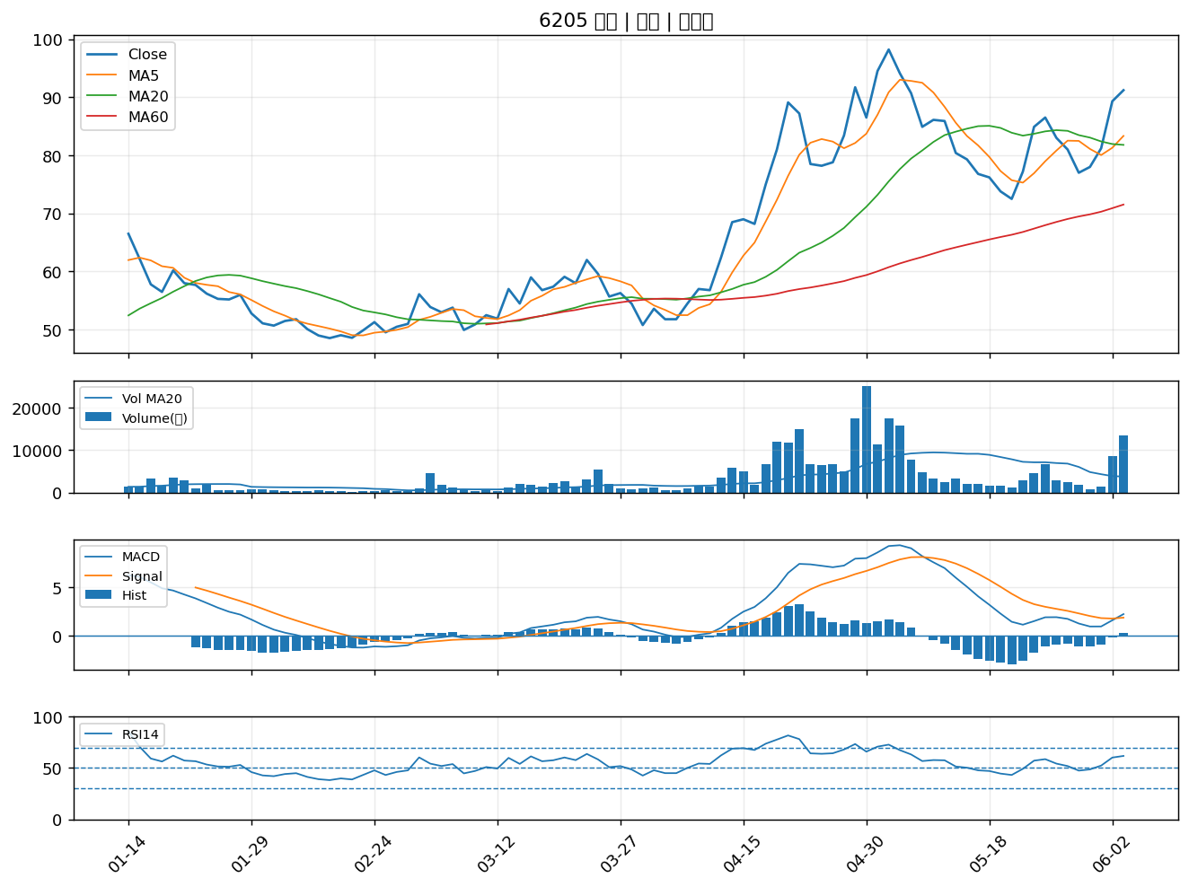

2392 正崴｜A級
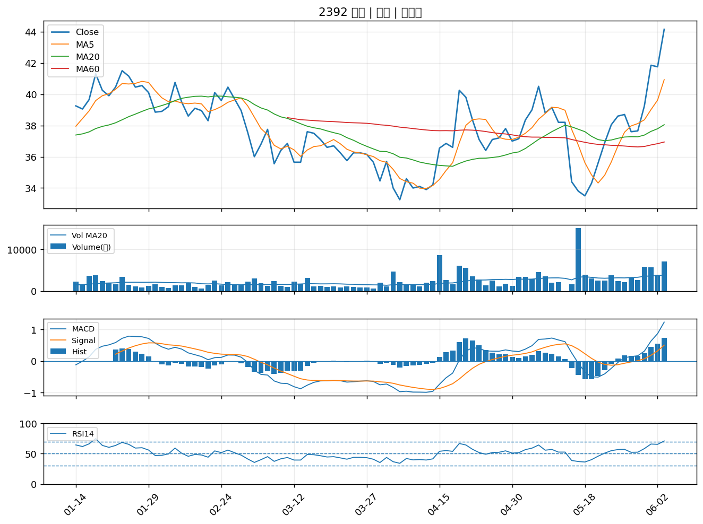

1722 台肥｜A級
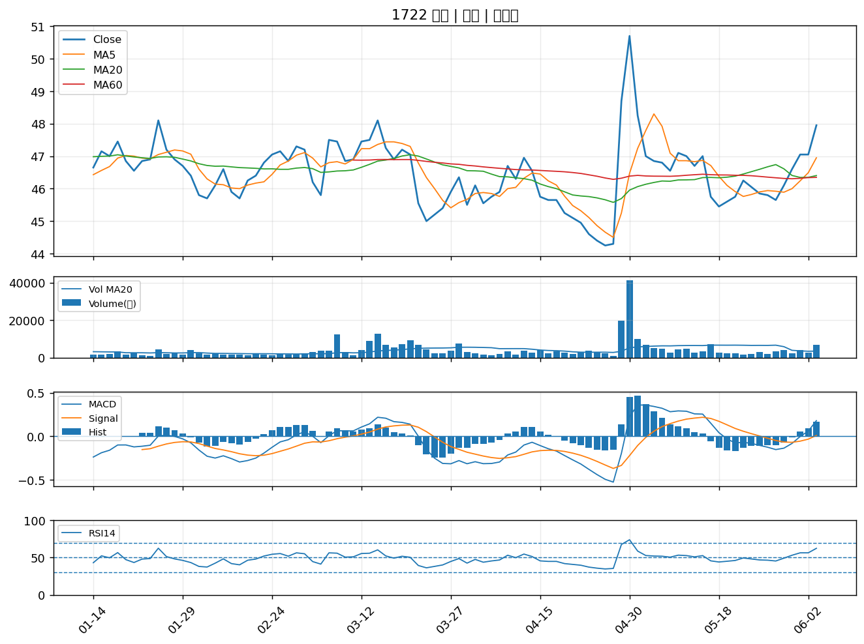

3008 大立光｜A級
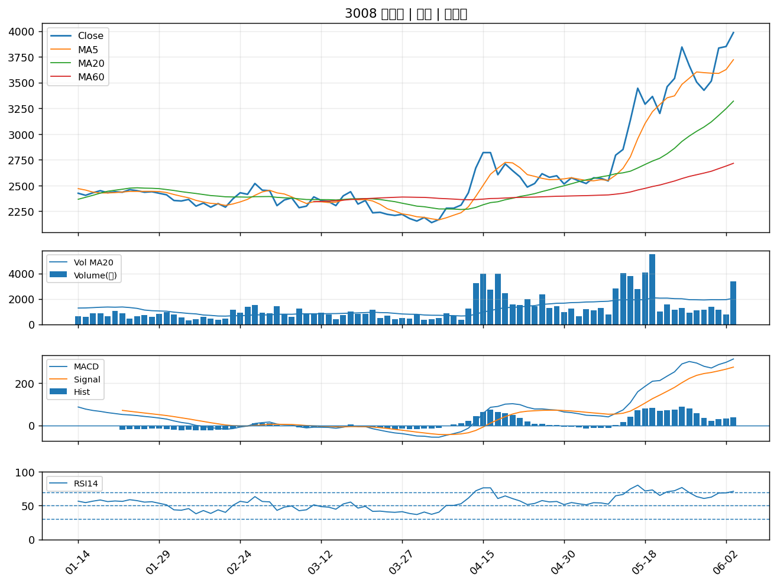

3015 全漢｜A級

